Forside


Sjekkliste for årsavslutningen 2023
Sist oppdatert: 21. november 2023

Velg riktig sjekkliste for din virksomhet

 | Bruttobudsjettert, kontantprinsippet
 | Bruttobudsjettert, SRS
 | Nettobudsjettert

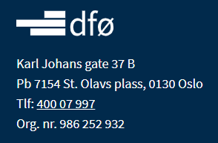

 | FALSE
 | FALSE
 | FALSE

Om Sjekklisten
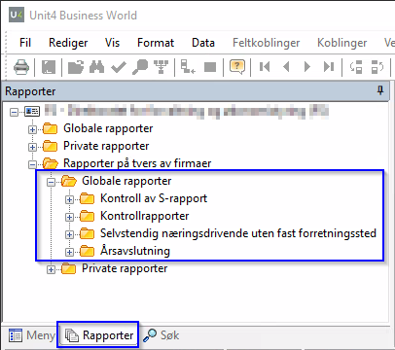
Om Sjekklisten
DFØ har utarbeidet denne sjekklisten som et verktøy statlige virksomheter kan bruke for å få oversikt over aktiviteter som skal gjennomføres i løpet av en årsavslutning fra de første forberedelsene og helt til årsregnskapet er publisert på egne nettsider. Vi har forsøkt å få inn relevante aktiviteter og prøvd å gi en oversikt over hjelpemidler som kan være gode å bruke ved gjennomføring av aktivitetene. Testen på om den fungerer får vi først når dere tester den ut i årsoppgjøret, så om denne på sikt skal bli et enda bedre verktøy for dere er vi avhengig av at dere gir oss tilbakemelding både på utforming og innhold. Har du tips til forbedringer send gjerne disse til regnskap@dfo.no og merk henvendelsen med Sjekklisten

Hvordan bruke Sjekklisten?
Velg riktig sjekkliste basert på din virksomhet sin tilknytningsform og føringsprinsipp. Tilpass den til egen virksomhet ved å legge til eventuelle virksomhetsspesifikke aktiviteter, fordel ansvar, sett egne interne frister, benytt mulighet for å legge inn kommentarer.

De enkelte kolonnene i Sjekklisten

Kolonne | Innhold
Aktivitet | Kort beskrivelse av aktivitet som skal gjøres.
Beskrivelse av aktivitet | Mer utfyllende beskrivelse av aktivitet som skal gjøres, med veiledning til hvordan aktivitet kan gjennomføres.
Hjelpemiddel | Hjelpemiddel kan være både aktuelle Browser-spørringer i Unit4 ERP, link til mer informasjon på DFØ sine hjemmesider, referanse til aktuelle faner i avstemmingsmappen eller ting som kan være til hjelp under utføring av aktuell aktivitet.
Kommentar | Her finnes andre kommentarer bl.a. presieringer vedrørende arbeidsdelingen mellom Kunde og DFØ. Her vil det være noen forskjeller avhengig av hvilken avtale (tjenestemodell) man har med DFØ.
Kolonner til eget bruk for virksomheten | Her kan dere tilpasse sjekklisten til egen virksomhet ved å legge inn interne frister, fordele ansvar og legge til egne kommentarer.

Hvordan finner Browser-spørringer i Unit4 ERP?
Browser-spørringene det vises til i sjekklisten kan finnes her:

